Quadro3.4
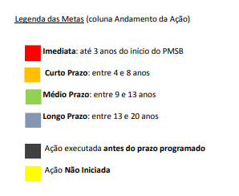
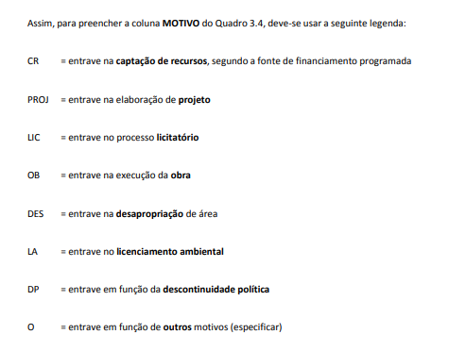
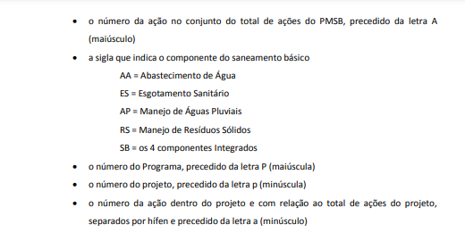
DESCRIÇÃO DA AÇÃO | CLASSFICAÇÃO DA AÇÃO | META / PRAZO | ANDAMENTO DA AÇÃO |  |  |  |  |  |  |  |  |  |  |  |  |  |  |  |  |  |  |  | TIPO DE PROBLEMA | MOTIVO | JUSTIFICATIVA
 |  |  | 1 | 2 | 3 | 4 | 5 | 6 | 7 | 8 | 9 | 10 | 11 | 12 | 13 | 14 | 15 | 16 | 17 | 18 | 19 | 20
(por extenso) | Ex: A1/AA/P1/p1/a1-3 | Programado
 |  | Executado
 |  | Programado
 |  | Executado
 |  | Programado
 |  | Executado
 |  | Programado
 |  | Executado

